Hoja1
Universo Incierto

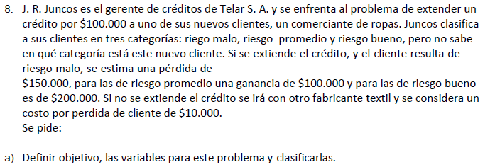

 |  | Objetivo: Mayor ganancia

A)_ |  |  | C)_ |  | Riesgo |  |  |  | Alfa = 0,25 por def.
 | Variables |  |  | Alternativa | Malo | Promedio | Bueno | Wald - Pesimista | Hurwicz | Lagrange - Igual prob.
 | Variables de estado = riesgo: malo, promedio, bueno |  |  | Se asume | -150000 | 100000 | 200000 | -150000 | -62500 | 50000
 | Variables de desicion = si extiende el credito o no |  |  | No se asume | -10000 | -10000 | -10000 | -10000 | -10000 | -10000

B)_ | Si extiende el credito:
 | Estado malo, ganancia = -150000 |  |  | Matriz de los lamentos (Beneficios)
 | Estado promedio, ganancia = 100000 |  |  |  | Riesgo
 | Estado bueno, ganancia = 200000 |  |  | Alternativa | Malo | Promedio | Bueno | Savage | Wald Lamentos
 |  |  |  | Se asume | 140000 | 0 | 0 | 140000 | 140000
 | Si no extiende credito, ganancia = -10000 |  |  | No se asume | 0 | 110000 | 210000 | 210000 | 210000

